Ficha Técnica
PLANILLA DE DATOS GARANTIZADOS |  |  |  | 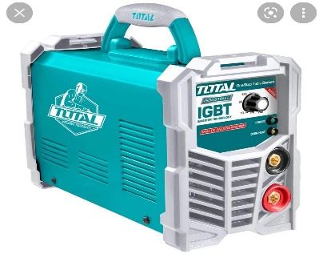

SOLDADORA INVERTER 110 A 220 V |  |  |  | CÓDIGO | 2016880
 |  |  |  | FECHA REVISIÓN | 2022-03-14
 |  |  |  | ÁREA ESPECIALISTA: Servicios Generales

DESCRIPCIÓN SAP: SOLDADORA INVERTER 110 A 220 V
ITEM | DATOS | UNIDAD | PEDIDO | OFRECIDO | COMPROBACIÓN Y MEDICIÓN | COMENTARIO
1 | Empresa proveedora | … | (*)
2 | Fabricante | … | (*)
3 | Marca | … | (**)
4 | Modelo | … | (*)
5 | País de origen | … | (*)
6 | Norma de fabricación y ensayos | … | CE
7 | Embalaje | … | CAJA PEQUEÑA DE 10 LIBRAS
8 | Garantía | AÑO | 1
9 | Material | … | Plástico y Metal
10 | Tamaño de Electrodo | Pulg | 1.6-4.0 mm
11 | Ciclo de trabajo | A | 160 A 60
12 | Fase | … | Monofásica
14 | Peso | Kg | 7
15 | Procedencia | …. | Importado
16 | Acabado | …. | liso
17 | Caracteristicas 2 | …. | control de temperatura/enfriado por ventilador
18 | Diametro de electrodos | mm - pulg | Trabajo con electrodos de 1.6-4.0 mm / 1-1/ 16´´ a 5/32´´
19 | Especificaciones | …. | Aislamiento de Seguridad
20 | Voltaje | V | 110-220
21 | Voltaje sin carga | V | 85
22 | Voltaje de entrada | Kva | 6.6
23 | Tipos de electrodos | …. | 6011, 7018, hierro colado, acero inox y aluminio
20 | Frecuencia | Hz | 50-60 Hz
(*) A indicar por el oferente
(**) Timbrado en el material en alto o bajo relieve
 | 
 |  |  |  | Fecha de la oferta

 | Jose Alejandro Gutierrez Velasquez |  |  | Nombre y firma del oferente
 | Gerente De Servicios Generales
COMENTARIOS:

